Sheet1
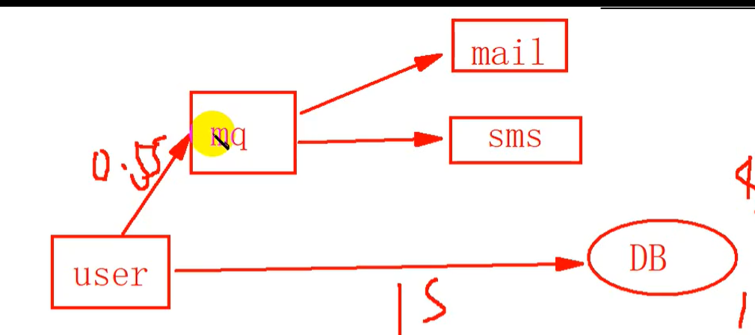

Sheet2
1 | 安装erlang环境，下载对应版本
 | https://blog.csdn.net/th3000/article/details/121410292

2 | 将两个文件放进服务器
 | erlang-23.0.2-1.el7.x86_64.rpm
 | rabbitmq-server-3.8.5-1.el7.noarch.rpm

3 | 安装erlang
 | yum -y install erlang-23.0.2-1.el7.x86_64.rpm

4 | 验证是否安装成功
 | erl
 | 出现下面的内容说明安装成功

5 | 安装rabbmq
 | yum -y rabbitmq-server-3.8.5-1.el7.noarch.rpm

6 | 开启图形化界面 （类似 navcat）
 | rabbitmq-plugins enable rabbitmq_management

7 | 开启rabbitmq
 | systemctl start rabbitmq-server

8 | 修改远程登陆配置.
 | cd /etc/rabbitmq
 | 新建rabbitmq.config文件并填入内容
 | vim rabbitmq.config
 | 填写内容
 | [{rabbit, [{loopback_users, []}]}].

8 | 访问一下：默认端口15672 默认用户名和密码都是guest
 | http://192.168.116.128:15672/

 | 虚拟主机 可以用来区分权限

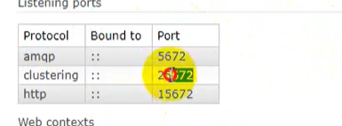
 |  | java | 5672

 |  | 集群 | 25672

 |  | http | 15672

 | 添加用户名和密码

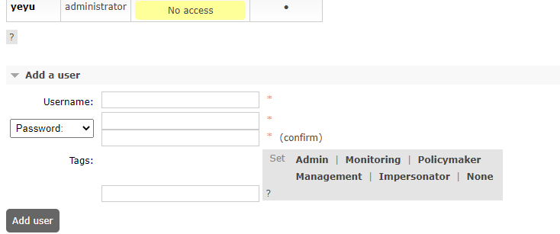

 | 点击用户名
 | 设置虚拟主机权限

 | 添加虚拟主机

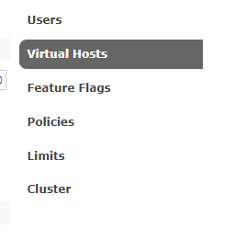



 | 添加虚拟主机权限

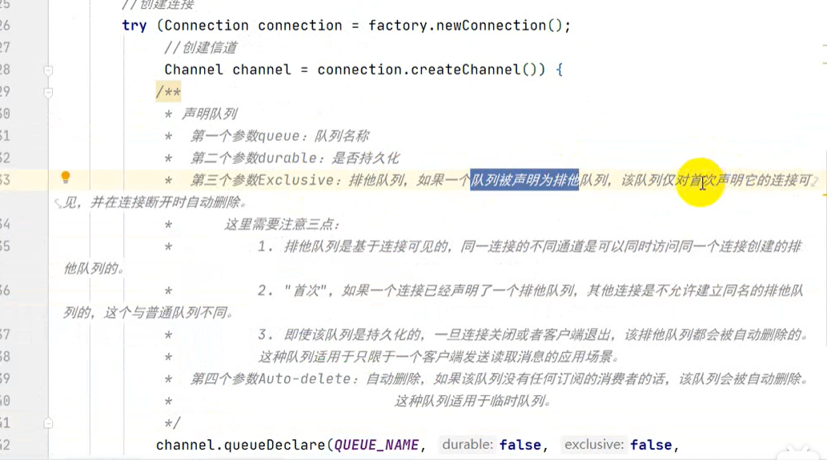

 | 生产者-》交换机 -》消费者
 | 交换机名称
 | 队列名称
 | 路由键名称

